Частоты аварий
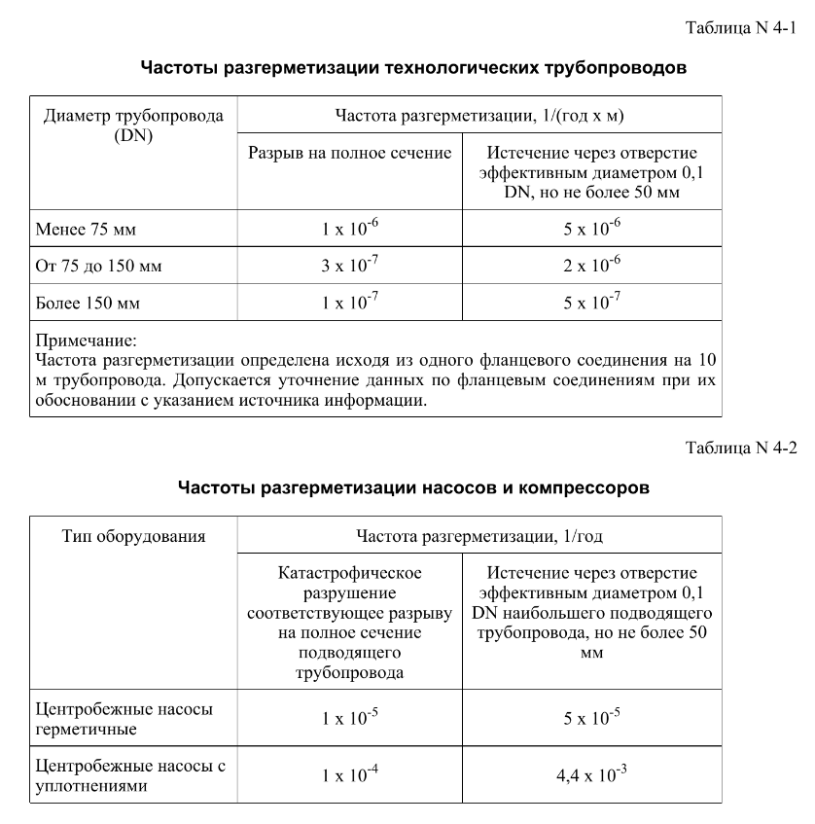
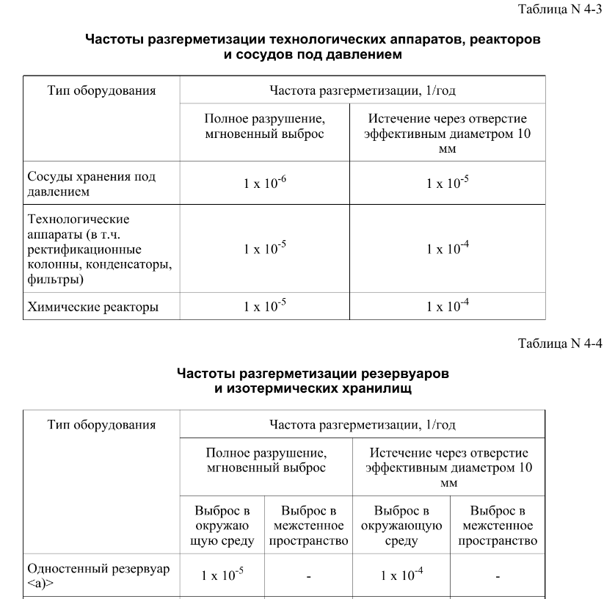
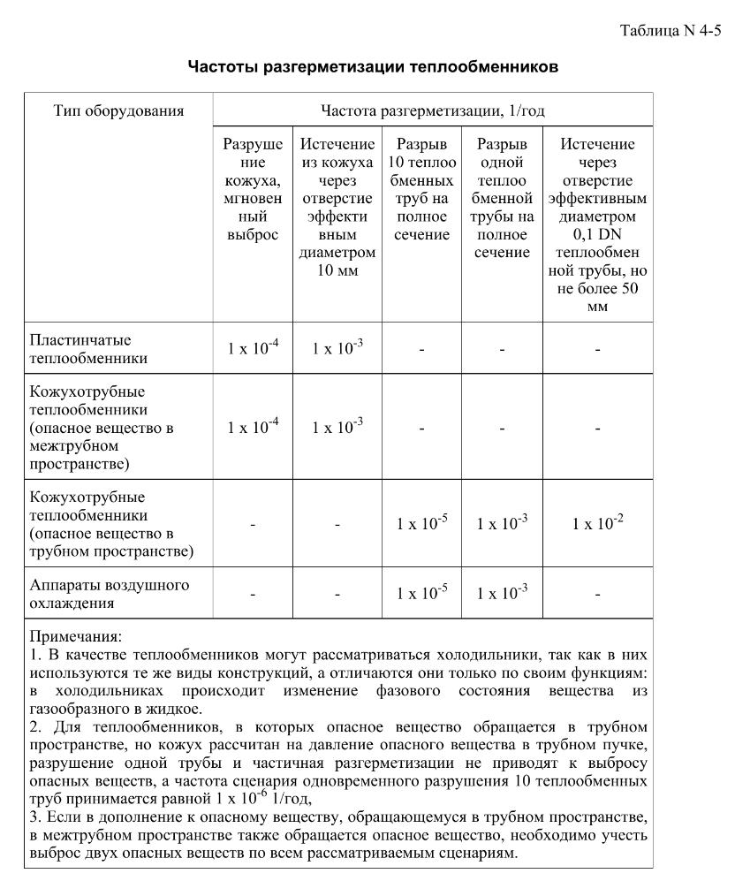
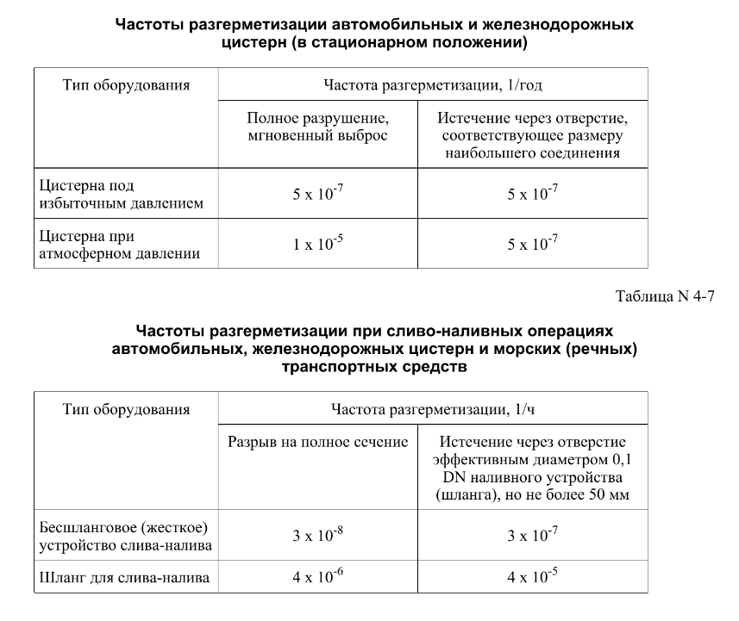

FN_FG
Частота, 1/ год | Кол-во, чел | Частота, 1/ год | Ущерб, млн
3.85E-05 | 1 | 3.85E-05 | 9.99
7.70E-06 | 2 | 7.70E-06 | 17.04
1.46E-04 | 0 | 1.46E-04 | 3.67
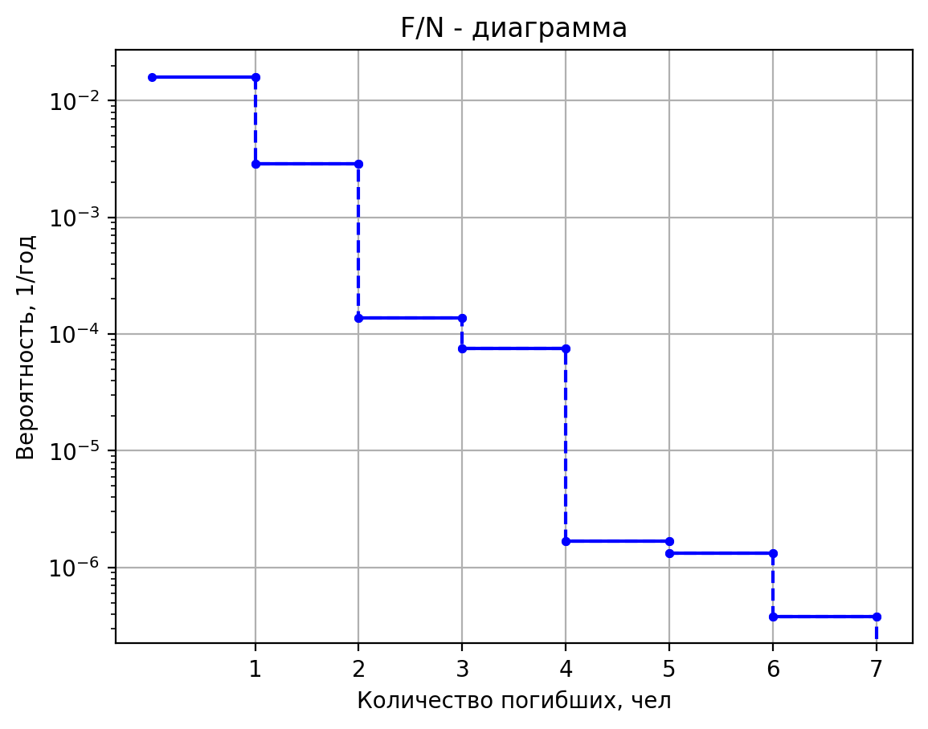
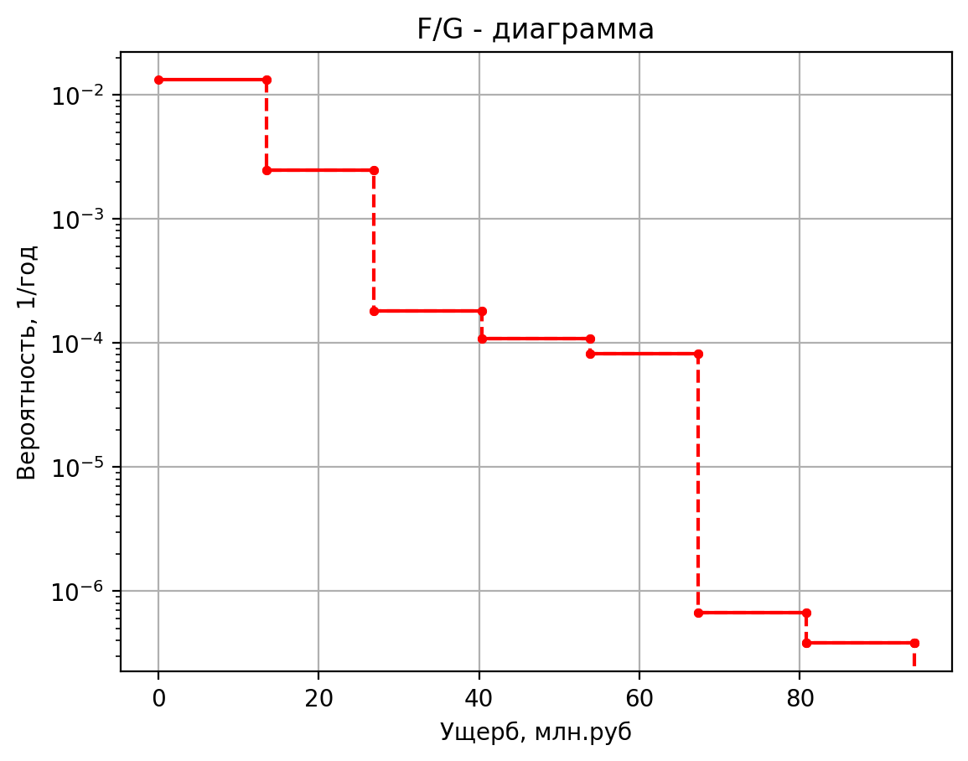
1.92E-04 | 0 | 1.92E-04 | 1.29
3.85E-05 | 0 | 3.85E-05 | 1.48
7.31E-04 | 0 | 7.31E-04 | 0.38
5.17E-05 | 1 | 5.17E-05 | 11.95
1.03E-05 | 2 | 1.03E-05 | 20.23
1.97E-04 | 0 | 1.97E-04 | 4.24
2.59E-04 | 0 | 2.59E-04 | 1.57
5.17E-05 | 0 | 5.17E-05 | 1.94
9.83E-04 | 0 | 9.83E-04 | 0.44
2.77E-05 | 1 | 2.77E-05 | 9.11
5.54E-06 | 2 | 5.54E-06 | 15.94
1.05E-04 | 0 | 1.05E-04 | 2.46
1.39E-04 | 0 | 1.39E-04 | 1.23
2.77E-05 | 0 | 2.77E-05 | 1.37
5.26E-04 | 0 | 5.26E-04 | 0.26
1.87E-05 | 1 | 1.87E-05 | 10.50
3.74E-06 | 2 | 3.74E-06 | 14.06
7.11E-05 | 0 | 7.11E-05 | 2.81
9.36E-05 | 0 | 9.36E-05 | 1.42
1.87E-05 | 0 | 1.87E-05 | 1.08
3.56E-04 | 0 | 3.56E-04 | 0.30
1.17E-05 | 1 | 1.17E-05 | 11.98
2.34E-06 | 2 | 2.34E-06 | 15.51
4.44E-05 | 0 | 4.44E-05 | 4.20
5.84E-05 | 0 | 5.84E-05 | 1.57
1.17E-05 | 0 | 1.17E-05 | 1.23
2.22E-04 | 0 | 2.22E-04 | 0.44
1.96E-06 | 1 | 1.96E-06 | 6.75
3.92E-07 | 1 | 3.92E-07 | 6.63
7.45E-06 | 0 | 7.45E-06 | 0.66
9.80E-06 | 0 | 9.80E-06 | 0.96
1.96E-06 | 0 | 1.96E-06 | 0.63
3.72E-05 | 0 | 3.72E-05 | 0.07
7.00E-06 | 1 | 7.00E-06 | 10.10
1.40E-06 | 2 | 1.40E-06 | 13.49
2.66E-05 | 0 | 2.66E-05 | 0.97
3.50E-05 | 0 | 3.50E-05 | 1.46
7.00E-06 | 0 | 7.00E-06 | 1.09
1.33E-04 | 0 | 1.33E-04 | 0.12
1.46E-05 | 2 | 1.46E-05 | 10.34
8.41E-06 | 4 | 8.4096E-06 | 18.399215942
5.61E-06 | 0 | 5.6064E-06 | 1.12388538
4.44E-05 | 0 | 0.000044384 | 1.10105125
1.28E-05 | 0 | 0.000012775 | 1.0987200728
3.03E-06 | 0 | 3.0295E-06 | 0.77706989128
9.64E-06 | 0 | 0.000009636 | 1.035770478
3.40E-04 | 0 | 0.0003395595 | 0.357645307
1.27E-05 | 2 | 0.0000127 | 13.303184966
7.32E-06 | 4 | 7.3152E-06 | 21.060069841
4.88E-06 | 0 | 4.8768E-06 | 3.998858416
3.86E-05 | 0 | 0.000038608 | 3.9823436337
1.11E-05 | 0 | 1.11125E-05 | 1.061852745
2.64E-06 | 0 | 2.63525E-06 | 0.74101047608
8.38E-06 | 0 | 0.000008382 | 0.84866546976
2.95E-04 | 0 | 0.00029537025 | 0.35265186544
1.80E-05 | 2 | 0.00001796 | 15.432094256
1.03E-05 | 4 | 1.034496E-05 | 23.100482068
6.90E-06 | 0 | 6.89664E-06 | 5.24570064
5.46E-05 | 0 | 5.45984E-05 | 5.2029068611
1.57E-05 | 0 | 0.000015715 | 1.2100016384
3.73E-06 | 0 | 3.7267E-06 | 0.87588481027
1.19E-05 | 0 | 1.18536E-05 | 1.0004389152
4.18E-04 | 0 | 0.0004177047 | 0.3647725888
2.50E-06 | 2 | 0.0000025 | 10.181414468
1.44E-06 | 4 | 0.00000144 | 18.299802681
9.60E-07 | 0 | 0.00000096 | 1.660040545
7.60E-06 | 0 | 0.0000076 | 1.6575656039
2.19E-06 | 0 | 2.1875E-06 | 0.9828371702
5.19E-07 | 0 | 5.1875E-07 | 0.66934540216
1.65E-06 | 0 | 0.00000165 | 0.6973853895
5.81E-05 | 0 | 5.814375E-05 | 0.34525608175
8.24E-06 | 3 | 0.00000824 | 16.413306624
1.65E-06 | 2 | 0.000001648 | 13.1693005
3.13E-05 | 0 | 0.000031312 | 2.97849625
4.12E-05 | 0 | 0.0000412 | 1.0701209936
8.24E-06 | 0 | 0.00000824 | 0.739770075
1.57E-04 | 0 | 0.00015656 | 0.6642744375
2.66E-05 | 2 | 0.00002656 | 11.907269792
1.53E-05 | 4 | 1.529856E-05 | 19.904153961
1.02E-05 | 0 | 1.019904E-05 | 1.84455448
8.07E-05 | 0 | 8.07424E-05 | 1.7965978322
2.32E-05 | 0 | 0.00002324 | 1.2417154688
5.51E-06 | 0 | 5.5112E-06 | 0.9099980941
1.75E-05 | 0 | 1.75296E-05 | 1.453325688
6.18E-04 | 0 | 0.0006177192 | 0.372933172
2.24E-05 | 3 | 0.0000224 | 23.672531904
4.48E-06 | 4 | 0.00000448 | 27.32102752
8.51E-05 | 0 | 0.00008512 | 4.52897288
1.12E-04 | 0 | 0.000112 | 2.1083797856
2.24E-05 | 0 | 0.0000224 | 1.733779128
4.26E-04 | 0 | 0.0004256 | 0.486845932
1.97E-05 | 1 | 0.0000197 | 7.166376608
3.94E-06 | 2 | 0.00000394 | 12.13422608
7.49E-05 | 0 | 0.00007486 | 1.89227152
9.85E-05 | 0 | 0.0000985 | 1.1605814912
1.97E-05 | 0 | 0.0000197 | 1.030758912
3.74E-04 | 0 | 0.0003743 | 0.400715728
1.32E-05 | 2 | 0.00001316 | 14.270051136
2.63E-06 | 1 | 0.000002632 | 10.13828192
5.00E-05 | 0 | 0.000050008 | 4.00518648
6.58E-05 | 0 | 0.0000658 | 1.2605076704
1.32E-05 | 0 | 0.00001316 | 0.937617288
2.50E-04 | 0 | 0.00025004 | 0.408277972
5.00E-08 | 3 | 0.00000005 | 35.705686252
1.90E-07 | 4 | 0.00000019 | 40.15178788
7.60E-07 | 2 | 0.00000076 | 30.737380054
4.00E-07 | 2 | 0.0000004 | 10.65019073
1.60E-06 | 1 | 0.0000016 | 6.38009195
4.00E-07 | 1 | 0.0000004 | 6.2437434783
1.52E-06 | 2 | 0.00000152 | 8.6771059783
6.08E-06 | 1 | 0.00000608 | 4.2806734461
2.50E-05 | 1 | 0.000025 | 26.961074752
1.00E-07 | 4 | 0.0000001 | 64.871097783
3.80E-07 | 6 | 0.00000038 | 73.10166286
1.52E-06 | 3 | 0.00000152 | 51.290148145
8.00E-07 | 2 | 0.0000008 | 12.654336102
3.20E-06 | 1 | 0.0000032 | 9.392990275
8.00E-07 | 1 | 0.0000008 | 7.9144492718
3.04E-06 | 2 | 0.00000304 | 9.0719492718
1.22E-05 | 1 | 0.00001216 | 4.4482646209
5.00E-05 | 1 | 0.00005 | 51.871144827
1.00E-07 | 4 | 0.0000001 | 40.196239042
3.80E-07 | 6 | 0.00000038 | 48.42059204
1.52E-06 | 3 | 0.00000152 | 35.492509556
8.00E-07 | 2 | 0.0000008 | 10.628034777
3.20E-06 | 1 | 0.0000032 | 6.4326141
8.00E-07 | 1 | 0.0000008 | 6.1982253673
3.04E-06 | 2 | 0.00000304 | 8.6885128673
1.22E-05 | 1 | 0.00001216 | 4.27615811
5.00E-05 | 1 | 0.00005 | 27.080630659
5.00E-07 | 1 | 0.0000005 | 9.82910528
4.75E-07 | 2 | 0.000000475 | 13.57910528
9.03E-06 | 0 | 0.000009025 | 3.7513382
5.00E-06 | 0 | 0.000005 | 1.254740792
4.75E-06 | 0 | 0.00000475 | 0.942240792
9.02E-05 | 0 | 0.00009025 | 0.37432573
1.00E-07 | 5 | 0.0000001 | 85.982141354
3.80E-07 | 7 | 0.00000038 | 94.24537774
1.52E-06 | 4 | 0.00000152 | 69.42099351
8.00E-07 | 2 | 0.0000008 | 14.210899895
3.20E-06 | 1 | 0.0000032 | 11.26731435
8.00E-07 | 1 | 0.0000008 | 9.434801953
3.04E-06 | 2 | 0.00000304 | 9.356039453
1.22E-05 | 1 | 0.00001216 | 4.6026584763
5.00E-05 | 1 | 0.00005 | 68.955329826
5.00E-08 | 2 | 0.00000005 | 28.779187895
1.90E-07 | 3 | 0.00000019 | 33.55124386
7.60E-07 | 0 | 0.00000076 | 17.268441439
4.00E-07 | 1 | 0.0000004 | 5.9986505479
1.60E-06 | 0 | 0.0000016 | 2.43075665
4.00E-07 | 1 | 0.0000004 | 5.8518162834
1.52E-06 | 1 | 0.00000152 | 4.3222662834
6.08E-06 | 0 | 0.00000608 | 0.17988611583
2.50E-05 | 1 | 0.000025 | 24.144065087
5.00E-08 | 2 | 0.00000005 | 33.677260417
1.90E-07 | 3 | 0.00000019 | 38.35081596
7.60E-07 | 0 | 0.00000076 | 21.470841105
4.00E-07 | 1 | 0.0000004 | 6.43696646
1.60E-06 | 0 | 0.0000016 | 2.94612615
4.00E-07 | 1 | 0.0000004 | 6.2837856253
1.52E-06 | 1 | 0.00000152 | 4.3829856252
6.08E-06 | 0 | 0.00000608 | 0.22315236
2.50E-05 | 1 | 0.000025 | 29.045940973
5.00E-08 | 2 | 0.00000005 | 17.144072984
1.90E-07 | 3 | 0.00000019 | 21.89484558
7.60E-07 | 0 | 0.00000076 | 7.4413580948
4.00E-07 | 1 | 0.0000004 | 4.8410705446
1.60E-06 | 0 | 0.0000016 | 1.16450395
4.00E-07 | 1 | 0.0000004 | 4.8200194254
1.52E-06 | 1 | 0.00000152 | 4.1567194254
6.08E-06 | 0 | 0.00000608 | 0.07590253985
2.50E-05 | 1 | 0.000025 | 12.464836962
5.00E-08 | 2 | 0.00000005 | 17.508875508
1.90E-07 | 3 | 0.00000019 | 22.2121705
7.60E-07 | 0 | 0.00000076 | 7.4779412896
4.00E-07 | 1 | 0.0000004 | 4.8623825392
1.60E-06 | 0 | 0.0000016 | 1.2128825
4.00E-07 | 1 | 0.0000004 | 4.8305391309
1.52E-06 | 1 | 0.00000152 | 4.1672391309
6.08E-06 | 0 | 0.00000608 | 0.0770317172
2.50E-05 | 1 | 0.000025 | 12.833876185
5.00E-07 | 1 | 0.0000005 | 11.335314112
4.75E-07 | 2 | 0.000000475 | 15.085314112
9.03E-06 | 0 | 0.000009025 | 2.69665278
5.00E-06 | 0 | 0.000005 | 1.6848596168
4.75E-06 | 0 | 0.00000475 | 1.3723596168
9.02E-05 | 0 | 0.00009025 | 0.420310417
5.00E-07 | 1 | 0.0000005 | 9.234280152
4.75E-07 | 2 | 0.000000475 | 12.984280152
9.03E-06 | 0 | 0.000009025 | 2.92638663
5.00E-06 | 0 | 0.000005 | 1.2933920228
4.75E-06 | 0 | 0.00000475 | 0.9808920228
9.02E-05 | 0 | 0.00009025 | 0.3784579945
1.04E-05 | 2 | 0.00001044 | 12.943572782
6.01E-06 | 4 | 6.01344E-06 | 20.756072782
4.01E-06 | 0 | 4.00896E-06 | 3.960411706
3.17E-05 | 0 | 3.17376E-05 | 3.9537749656
9.14E-06 | 0 | 0.000009135 | 1.0079109174
2.64E-06 | 0 | 2.63525E-06 | 0.69541091736
6.89E-06 | 0 | 6.8904E-06 | 0.73718387916
2.43E-04 | 0 | 0.0002428083 | 0.34749430654
9.78E-06 | 2 | 0.00000978 | 12.978382487
5.63E-06 | 4 | 5.63328E-06 | 20.790882487
3.76E-06 | 0 | 3.75552E-06 | 3.9641332668
2.97E-05 | 0 | 2.97312E-05 | 3.9566116277
8.56E-06 | 0 | 8.5575E-06 | 1.013132373
2.64E-06 | 0 | 2.63525E-06 | 0.70063237301
6.45E-06 | 0 | 6.4548E-06 | 0.74797506305
2.27E-04 | 0 | 0.00022745835 | 0.34799354741
8.42E-06 | 1 | 0.00000842 | 6.5319712968
1.68E-06 | 2 | 0.000001684 | 10.250618922
3.20E-05 | 0 | 0.000031996 | 1.623632893
4.21E-05 | 0 | 0.0000421 | 1.1087331945
8.42E-06 | 0 | 0.00000842 | 0.7915303383
1.60E-04 | 0 | 0.00015998 | 0.66935743395
2.50E-06 | 2 | 0.0000025 | 11.159273288
1.44E-06 | 4 | 0.00000144 | 19.223338528
9.60E-07 | 0 | 0.00000096 | 1.94878447
7.60E-06 | 0 | 0.0000076 | 1.9259752137
2.19E-06 | 0 | 2.1875E-06 | 1.0985784932
5.19E-07 | 0 | 5.1875E-07 | 0.77693827919
1.65E-06 | 0 | 0.00000165 | 1.035357057
5.81E-05 | 0 | 5.814375E-05 | 0.3576301705
8.42E-06 | 1 | 0.00000842 | 8.116263492
1.68E-06 | 2 | 0.000001684 | 11.7398069
3.20E-05 | 0 | 0.000031996 | 1.77142485
4.21E-05 | 0 | 0.0000421 | 1.3463770238
8.42E-06 | 0 | 0.00000842 | 1.014908535
1.60E-04 | 0 | 0.00015998 | 0.6915262275
1.23E-03 | 1 | 0.001234 | 14.5265256
2.47E-04 | 2 | 0.0002468 | 16.711725956
4.69E-03 | 0 | 0.0046892 | 3.281918914
1.23E-02 | 0 | 0.01234 | 2.08722884
2.47E-03 | 0 | 0.002468 | 1.5400088934
4.69E-02 | 0 | 0.046892 | 0.4317878371
1.79E-03 | 1 | 0.00179 | 34.4103898
3.58E-04 | 2 | 0.000358 | 36.290624378
6.80E-03 | 0 | 0.006802 | 4.744188557
1.79E-02 | 0 | 0.0179 | 5.15230847
3.58E-03 | 0 | 0.00358 | 4.5593436567
6.80E-02 | 0 | 0.06802 | 0.73362828355
1.94E-03 | 1 | 0.001936 | 15.32881
3.87E-04 | 2 | 0.0003872 | 17.34305232
7.36E-03 | 0 | 0.0073568 | 3.34503408
1.94E-02 | 0 | 0.01936 | 2.2075715
3.87E-03 | 0 | 0.003872 | 1.634707848
7.36E-02 | 0 | 0.073568 | 0.441255112
1.30E-03 | 1 | 0.001302 | 14.9512644
2.60E-04 | 2 | 0.0002604 | 17.04303186
4.95E-03 | 0 | 0.0049476 | 3.31529409
1.30E-02 | 0 | 0.01302 | 2.15093966
2.60E-03 | 0 | 0.002604 | 1.589704779
4.95E-02 | 0 | 0.049476 | 0.4367941135
1.06E-03 | 1 | 0.001056 | 11.8837064
2.11E-04 | 2 | 0.0002112 | 14.62084548
4.01E-03 | 0 | 0.0040128 | 3.07386162
1.06E-02 | 0 | 0.01056 | 1.69080596
2.11E-03 | 0 | 0.002112 | 1.226376822
4.01E-02 | 0 | 0.040128 | 0.400579243
1.97E-03 | 1 | 0.001972 | 18.8683
3.94E-04 | 2 | 0.0003944 | 20.138401658
7.49E-03 | 0 | 0.0074936 | 3.623616877
1.97E-02 | 0 | 0.01972 | 2.738495
3.94E-03 | 0 | 0.003944 | 2.0540102487
7.49E-02 | 0 | 0.074936 | 0.48304253155
1.97E-03 | 1 | 0.001972 | 14.5737188
3.94E-04 | 2 | 0.0003944 | 16.73495684
7.49E-03 | 0 | 0.0074936 | 3.28544746
1.97E-02 | 0 | 0.01972 | 2.09430782
3.94E-03 | 0 | 0.003944 | 1.543493526
0.074936 | 0 | 0.074936 | 0.432317119
0.00000978 | 2 | 0.00000978 | 13.887814328
5.63328E-06 | 4 | 5.63328E-06 | 21.59231476
3.75552E-06 | 0 | 3.75552E-06 | 4.06136207
2.97312E-05 | 0 | 2.97312E-05 | 4.0292918496
8.5575E-06 | 0 | 8.5575E-06 | 1.1495471492
2.63525E-06 | 0 | 2.63525E-06 | 0.82084721404
6.4548E-06 | 0 | 6.4548E-06 | 0.9141896976
0.00022745835 | 0 | 0.00022745835 | 0.3595046044
0.00000738 | 2 | 0.00000738 | 13.651376396
4.25088E-06 | 4 | 4.25088E-06 | 21.377062335
2.83392E-06 | 0 | 2.83392E-06 | 4.036084115
2.24352E-05 | 0 | 2.24352E-05 | 4.0103048814
6.4575E-06 | 0 | 6.4575E-06 | 1.1140814594
2.63525E-06 | 0 | 2.63525E-06 | 0.7885593502
4.8708E-06 | 0 | 4.8708E-06 | 0.8635915032
0.00017164035 | 0 | 0.00017164035 | 0.3564141358
0.00000005 | 2 | 0.00000005 | 17.718189692
0.00000019 | 3 | 0.00000019 | 22.41390635
0.00000076 | 0 | 0.00000076 | 7.5000967637
0.0000004 | 1 | 0.0000004 | 4.8724915556
0.0000016 | 0 | 0.0000016 | 1.2426111875
0.0000004 | 1 | 0.0000004 | 4.8355289912
0.00000152 | 1 | 0.00000152 | 4.1722289912
0.00000608 | 0 | 0.00000608 | 0.077567325088
0.000025 | 1 | 0.000025 | 13.056082699
0.00000005 | 2 | 0.00000005 | 19.963619827
0.00000019 | 3 | 0.00000019 | 24.68489159
0.00000076 | 0 | 0.00000076 | 10.199040193
0.0000004 | 1 | 0.0000004 | 5.118845966
0.0000016 | 0 | 0.0000016 | 1.4456349125
0.0000004 | 1 | 0.0000004 | 5.0963893871
0.00000152 | 1 | 0.00000152 | 4.1855893871
0.00000608 | 0 | 0.00000608 | 0.10354959051
0.000025 | 1 | 0.000025 | 15.29154733
0.00000005 | 3 | 0.00000005 | 77.04962627
0.00000019 | 6 | 0.00000019 | 89.43194594
0.00000076 | 0 | 0.00000076 | 55.34323505
0.0000004 | 2 | 0.0000004 | 13.757959475
0.0000016 | 0 | 0.0000016 | 7.06049735
0.0000004 | 2 | 0.0000004 | 13.50661814
0.00000152 | 1 | 0.00000152 | 4.85240564
0.00000608 | 0 | 0.00000608 | 0.57120988125
0.000025 | 3 | 0.000025 | 75.89829463
0.00000005 | 2 | 0.00000005 | 17.912666762
0.00000019 | 3 | 0.00000019 | 22.6717275
0.00000076 | 0 | 0.00000076 | 7.5197755692
0.0000004 | 1 | 0.0000004 | 4.8835324654
0.0000016 | 0 | 0.0000016 | 1.28004375
0.0000004 | 1 | 0.0000004 | 4.8409788386
0.00000152 | 1 | 0.00000152 | 4.1776788386
0.00000608 | 0 | 0.00000608 | 0.07815230765
0.000025 | 1 | 0.000025 | 13.254400787
0.00000005 | 2 | 0.00000005 | 20.593083223
0.00000019 | 3 | 0.00000019 | 25.24998697
0.00000076 | 0 | 0.00000076 | 10.262734529
0.0000004 | 1 | 0.0000004 | 5.1545820481
0.0000016 | 0 | 0.0000016 | 1.5311258625
0.0000004 | 1 | 0.0000004 | 5.1140288932
0.00000152 | 1 | 0.00000152 | 4.2032288932
0.00000608 | 0 | 0.00000608 | 0.10544300196
0.000025 | 1 | 0.000025 | 15.933442939
0.0000005 | 1 | 0.0000005 | 11.424037328
0.000000475 | 2 | 0.000000475 | 15.174037328
0.000009025 | 0 | 0.000009025 | 2.70613832
0.000005 | 0 | 0.000005 | 1.6981680992
0.00000475 | 0 | 0.00000475 | 1.3856680992
0.00009025 | 0 | 0.00009025 | 0.421733248
0.0000005 | 1 | 0.0000005 | 12.153651504
0.000000475 | 2 | 0.000000475 | 15.903651504
0.000009025 | 0 | 0.000009025 | 3.23850126
0.000005 | 0 | 0.000005 | 1.7312977256
0.00000475 | 0 | 0.00000475 | 1.4187977256
0.00009025 | 0 | 0.00009025 | 0.425275189
0.00000005 | 3 | 0.00000005 | 36.005960963
0.00000019 | 4 | 0.00000019 | 40.42690216
0.00000076 | 2 | 0.00000076 | 30.767537671
0.0000004 | 2 | 0.0000004 | 10.666686228
0.0000016 | 1 | 0.0000016 | 6.421731275
0.0000004 | 1 | 0.0000004 | 6.2508612084
0.00000152 | 2 | 0.00000152 | 8.6842237084
0.00000608 | 1 | 0.00000608 | 4.2813998605
0.000025 | 1 | 0.000025 | 27.262956349
0.00000005 | 5 | 0.00000005 | 72.547376424
0.00000019 | 5 | 0.00000019 | 73.18493449
0.00000076 | 4 | 0.00000076 | 67.230499574
0.0000004 | 2 | 0.0000004 | 13.520672864
0.0000016 | 1 | 0.0000016 | 9.3778605375
0.0000004 | 1 | 0.0000004 | 9.0691817733
0.00000152 | 2 | 0.00000152 | 8.9904192733
0.00000608 | 1 | 0.00000608 | 4.563287602
0.000025 | 1 | 0.000025 | 56.32358999
0.00000005 | 2 | 0.00000005 | 20.31153752
0.00000019 | 3 | 0.00000019 | 25.15697536
0.00000076 | 0 | 0.00000076 | 10.234245396
0.0000004 | 1 | 0.0000004 | 5.1385980522
0.0000016 | 0 | 0.0000016 | 1.51403715
0.0000004 | 1 | 0.0000004 | 5.1061391141
0.00000152 | 1 | 0.00000152 | 4.1953391141
0.00000608 | 0 | 0.00000608 | 0.10459611895
0.000025 | 1 | 0.000025 | 15.64633657
0.0000043 | 2 | 0.0000043 | 9.422892908
2.4768E-06 | 2 | 2.4768E-06 | 10.035632861
1.6512E-06 | 0 | 1.6512E-06 | 0.829867895
0.000013072 | 0 | 0.000013072 | 0.82527868259
3.7625E-06 | 0 | 3.7625E-06 | 0.9948714362
8.9225E-07 | 0 | 8.9225E-07 | 0.68053242913
0.000002838 | 0 | 0.000002838 | 0.7325261745
0.00010000725 | 0 | 0.00010000725 | 0.34654268425
0.000312 | 1 | 0.000312 | 6.19244776
0.0000624 | 2 | 0.0000624 | 9.930164556
0.0011856 | 0 | 0.0011856 | 1.739259814
0.00312 | 0 | 0.00312 | 0.981492164
0.000624 | 0 | 0.000624 | 0.6671496834
0.011856 | 0 | 0.011856 | 0.3447639721
0.00065 | 1 | 0.00065 | 6.291081548
0.00013 | 2 | 0.00013 | 10.017219914
0.00247 | 0 | 0.00247 | 1.747144241
0.0065 | 0 | 0.0065 | 0.9962872322
0.0013 | 0 | 0.0013 | 0.6802079871
0.0247 | 0 | 0.0247 | 0.34594663615
0.00000002 | 3 | 0.00000002 | 16.61913184
0.000000004 | 2 | 0.000000004 | 13.51829552
0.000000076 | 0 | 0.000000076 | 3.75493488
0.0000001 | 0 | 0.0000001 | 0.977244776
0.00000002 | 0 | 0.00000002 | 0.668369328
0.00000038 | 0 | 0.00000038 | 0.656990232
0.00000005 | 3 | 0.00000005 | 24.987986416
0.00000019 | 4 | 0.00000019 | 29.73758808
0.00000076 | 0 | 0.00000076 | 11.068287373
0.0000004 | 1 | 0.0000004 | 5.1838493574
0.0000016 | 0 | 0.0000016 | 1.599665325
0.0000004 | 1 | 0.0000004 | 5.185795533
0.00000152 | 1 | 0.00000152 | 4.200745533
0.00000608 | 0 | 0.00000608 | 0.11237087215
0.000025 | 1 | 0.000025 | 16.554454293
0.000002 | 1 | 0.000002 | 8.463663184
0.000001152 | 2 | 0.000001152 | 12.213663184
0.000000768 | 0 | 0.000000768 | 3.331444085
0.00000608 | 1 | 0.00000608 | 7.386301996
0.0000035 | 0 | 0.0000035 | 1.0952994776
0.00000083 | 0 | 0.00000083 | 1.0952994776
0.00000264 | 0 | 0.00000264 | 0.7827994776
0.00009303 | 0 | 0.00009303 | 0.6680702994
0.0000025 | 1 | 0.0000025 | 5.242984598
0.0000005 | 2 | 0.0000005 | 8.97596934
0.0000095 | 0 | 0.0000095 | 0.51717371
0.0000125 | 0 | 0.0000125 | 0.7311351897
0.0000025 | 0 | 0.0000025 | 0.416082901
0.0000475 | 0 | 0.0000475 | 0.0535135565
0.00000378 | 2 | 0.00000378 | 16.127989946
0.000000756 | 2 | 0.000000756 | 16.243858
0.000014364 | 0 | 0.000014364 | 3.379702
0.0000189 | 0 | 0.0000189 | 1.6835734919
0.00000378 | 0 | 0.00000378 | 1.3415787
0.00007182 | 0 | 0.00007182 | 0.7244553
0.00000516 | 2 | 0.00000516 | 12.717271072
0.000001032 | 2 | 0.000001032 | 12.95164184
0.000019608 | 0 | 0.000019608 | 3.54661596
0.0000258 | 0 | 0.0000258 | 1.0894656608
0.00000516 | 0 | 0.00000516 | 0.765246276
0.00009804 | 0 | 0.00009804 | 0.666992394
0.00000374 | 1 | 0.00000374 | 5.675217384
0.000000748 | 2 | 0.000000748 | 9.38474322
0.000014212 | 0 | 0.000014212 | 0.55726493
0.0000187 | 0 | 0.0000187 | 0.7959701076
0.00000374 | 0 | 0.00000374 | 0.477398983
0.00007106 | 0 | 0.00007106 | 0.0595272395
0.00001082 | 2 | 0.00001082 | 13.300711072
0.000002164 | 2 | 0.000002164 | 13.5381023
0.000041116 | 0 | 0.000041116 | 3.10999995
0.0000541 | 0 | 0.0000541 | 1.2594816608
0.00001082 | 0 | 0.00001082 | 0.935715345
0.00020558 | 0 | 0.00020558 | 0.6839999925
0.00001316 | 1 | 0.00001316 | 10.719866464
0.000002632 | 2 | 0.000002632 | 16.10272714
0.000050008 | 0 | 0.000050008 | 3.39998941
0.0000658 | 0 | 0.0000658 | 1.4605424696
0.00001316 | 0 | 0.00001316 | 1.392971571
0.00025004 | 0 | 0.00025004 | 0.3938109115
0.00001316 | 1 | 0.00001316 | 11.023711608
0.000002632 | 2 | 0.000002632 | 16.55789733
0.000050008 | 0 | 0.000050008 | 3.430918645
0.0000658 | 0 | 0.0000658 | 1.5061192412
0.00001316 | 0 | 0.00001316 | 1.4612470995
0.00025004 | 0 | 0.00025004 | 0.39845029675
0.0000001 | 1 | 0.0000001 | 8.822843548
0.00000018 | 3 | 0.00000018 | 15.96753677
0.00000072 | 0 | 0.00000072 | 2.757359005
0.000001 | 0 | 0.000001 | 1.2440515322
0.00000045 | 0 | 0.00000045 | 0.8782555155
0.00000855 | 0 | 0.00000855 | 0.36547885075
0.0000001 | 1 | 0.0000001 | 10.52501828
0.00000018 | 2 | 0.00000018 | 14.23273184
0.00000072 | 0 | 0.00000072 | 4.01597496
0.000001 | 0 | 0.000001 | 1.375627742
0.00000045 | 0 | 0.00000045 | 1.056784776
0.00000855 | 0 | 0.00000855 | 0.696146244
0.0000001 | 1 | 0.0000001 | 11.84074996
0.00000018 | 2 | 0.00000018 | 15.00780118
0.00000072 | 0 | 0.00000072 | 4.84418367
0.000001 | 0 | 0.000001 | 1.395612494
0.00000045 | 0 | 0.00000045 | 0.995670177
0.00000855 | 0 | 0.00000855 | 0.3773775505
0.0000001 | 1 | 0.0000001 | 9.44258456
0.00000018 | 2 | 0.00000018 | 12.9479273
0.00000072 | 0 | 0.00000072 | 3.94598245
0.000001 | 0 | 0.000001 | 1.151387684
0.00000045 | 0 | 0.00000045 | 0.802189095
0.00000855 | 0 | 0.00000855 | 0.3581473675
0.0000001 | 1 | 0.0000001 | 9.44258456
0.00000018 | 2 | 0.00000018 | 12.9479273
0.00000072 | 0 | 0.00000072 | 3.94598245
0.000001 | 0 | 0.000001 | 1.151387684
0.00000045 | 0 | 0.00000045 | 0.802189095
0.00000855 | 0 | 0.00000855 | 0.3581473675
0.00001 | 1 | 0.00001 | 12.243327984
0.000018 | 2 | 0.000018 | 15.73739434
0.000072 | 0 | 0.000072 | 3.48269121
0.0001 | 0 | 0.0001 | 1.6952491976
0.000045 | 0 | 0.000045 | 1.344359151
0.000855 | 0 | 0.000855 | 0.4124036815
0.00001 | 1 | 0.00001 | 12.243327984
0.000018 | 2 | 0.000018 | 15.73739434
0.000072 | 0 | 0.000072 | 3.48269121
0.0001 | 0 | 0.0001 | 1.6952491976
0.000045 | 0 | 0.000045 | 1.344359151
0.000855 | 0 | 0.000855 | 0.4124036815
0.00001 | 1 | 0.00001 | 18.73506136
0.000018 | 2 | 0.000018 | 21.87593526
0.000072 | 0 | 0.000072 | 4.09602119
0.0001 | 0 | 0.0001 | 2.669009204
0.000045 | 0 | 0.000045 | 2.265140289
0.000855 | 0 | 0.000855 | 0.5044031785
0.000002 | 1 | 0.000002 | 23
0.0000004 | 2 | 0.0000004 | 21
0.0000076 | 0 | 0.0000076 | 34.365895
0.00002 | 0 | 0.00002 | 47.0913512
0.000004 | 0 | 0.000004 | 69.7494495
0.000076 | 0 | 0.000076 | 5.03869675
0.00000456 | 2 | 0.00000456 | 10.252244112
2.62656E-06 | 2 | 2.62656E-06 | 10.248390005
1.75104E-06 | 0 | 1.75104E-06 | 1.76585278
1.38624E-05 | 0 | 1.38624E-05 | 1.7644101008
0.00000399 | 0 | 0.00000399 | 0.9769616168
9.462E-07 | 0 | 9.462E-07 | 0.66388350076
3.0096E-06 | 0 | 3.0096E-06 | 0.680228418
0.0001060542 | 0 | 0.0001060542 | 0.344627917
0.00000056 | 0 | 0.00000056 | 2.933928192
0.0000112 | 0 | 0.0000112 | 2.610434384
0.00000072 | 0 | 0.00000072 | 3.188571144
0.0000144 | 0 | 0.0000144 | 2.867825788
0.0000006 | 1 | 0.0000006 | 10.184828672
0.00000108 | 3 | 0.00000108 | 17.43654686
0.00000432 | 0 | 0.00000432 | 4.63789559
0.000006 | 0 | 0.000006 | 1.1595993008
0.0000027 | 0 | 0.0000027 | 0.809857029
0.0000513 | 0 | 0.0000513 | 0.3588093385
0.000002 | 0 | 0.000002 | 4.660573092
0.00008 | 0 | 0.00008 | 4.322355434
0.000002 | 1 | 0.000002 | 6.770452232
0.00008 | 0 | 0.00008 | 2.819029964
0.00000064 | 1 | 0.00000064 | 6.257742164
0.0000128 | 0 | 0.0000128 | 2.502441578
0.0000006 | 1 | 0.0000006 | 10.5406654
0.00000108 | 3 | 0.00000108 | 17.7084148
0.00000432 | 0 | 0.00000432 | 4.6657812
0.000006 | 0 | 0.000006 | 1.21297481
0.0000027 | 0 | 0.0000027 | 0.85063722
0.0000513 | 0 | 0.0000513 | 0.36299218
0.0000001 | 1 | 0.0000001 | 9.425962016
0.00000108 | 2 | 0.00000108 | 13.0815223
0.00000072 | 0 | 0.00000072 | 4.57809195
0.000001 | 0 | 0.000001 | 1.0457693024
0.00000045 | 0 | 0.00000045 | 0.719103345
0.00000855 | 0 | 0.00000855 | 0.3498387925
0.000002 | 1 | 0.000002 | 4.948556756
0.00008 | 0 | 0.00008 | 1.142998762
0.00000222 | 1 | 0.00000222 | 7.8658731072
0.000000444 | 1 | 0.000000444 | 7.947063072
0.000008436 | 0 | 0.000008436 | 3.443129568
0.0000111 | 0 | 0.0000111 | 0.97675596608
0.00000222 | 0 | 0.00000222 | 0.6764344608
0.00004218 | 0 | 0.00004218 | 0.3445944352
0.00000738 | 1 | 0.00000738 | 8.091874858
0.000001476 | 1 | 0.000001476 | 8.51685358
0.000028044 | 0 | 0.000028044 | 3.46696727
0.0000369 | 0 | 0.0000369 | 1.0106562287
0.00000738 | 0 | 0.00000738 | 0.761903037
0.00014022 | 0 | 0.00014022 | 0.3481700905
0.00000246 | 1 | 0.00000246 | 8.320616746
0.000000492 | 1 | 0.000000492 | 9.09355246
0.000009348 | 0 | 0.000009348 | 3.49109399
0.0000123 | 0 | 0.0000123 | 1.0449675119
0.00000246 | 0 | 0.00000246 | 0.848407869
0.00004674 | 0 | 0.00004674 | 0.3517890985
0.00000472 | 1 | 0.00000472 | 6.10573424
2.71872E-06 | 2 | 2.71872E-06 | 9.8284896908
1.81248E-06 | 0 | 1.81248E-06 | 1.0726231
1.43488E-05 | 0 | 1.43488E-05 | 1.0624248502
0.00000413 | 0 | 0.00000413 | 1.026797636
9.794E-07 | 0 | 9.794E-07 | 0.71021095362
3.1152E-06 | 0 | 3.1152E-06 | 0.82575261
0.0001097754 | 0 | 0.0001097754 | 0.349955965
0.00000472 | 1 | 0.00000472 | 6.08213764
2.71872E-06 | 1 | 2.71872E-06 | 6.0565543438
1.81248E-06 | 0 | 1.81248E-06 | 1.07010035
1.43488E-05 | 0 | 1.43488E-05 | 1.0605239447
0.00000413 | 0 | 0.00000413 | 1.023258146
9.794E-07 | 0 | 9.794E-07 | 0.70692065157
3.1152E-06 | 0 | 3.1152E-06 | 0.815417085
0.0001097754 | 0 | 0.0001097754 | 0.3495775525
0.0000005 | 1 | 0.0000005 | 7.800550736
0.000000475 | 1 | 0.000000475 | 7.800550736
0.000009025 | 0 | 0.000009025 | 2.77310434
0.000005 | 0 | 0.000005 | 1.0783326104
0.00000475 | 0 | 0.00000475 | 0.7658326104
0.00009025 | 0 | 0.00009025 | 0.355465651
0.0000005 | 1 | 0.0000005 | 7.800550736
0.000000475 | 1 | 0.000000475 | 7.800550736
0.000009025 | 0 | 0.000009025 | 2.77310434
0.000005 | 0 | 0.000005 | 1.0783326104
0.00000475 | 0 | 0.00000475 | 0.7658326104
0.00009025 | 0 | 0.00009025 | 0.355465651
0.000001 | 1 | 0.000001 | 8.9105348
0.00000095 | 1 | 0.00000095 | 8.9105348
0.00001805 | 0 | 0.00001805 | 2.8917745
0.00001 | 0 | 0.00001 | 1.24483022
0.0000095 | 0 | 0.0000095 | 0.93233022
0.0001805 | 0 | 0.0001805 | 0.373266175

дБR, ppm

при горении 1 тонны нефти
№, п/п | Загрязняющее вещество | Норматив платы, руб./т (Hi) | Коэффициент особой охраны. (Кохр) | Коэффициент Кин | Масса выброса, т | Сумма ущерба, руб.
1 | Оксид углерода (СО)* | 5000 | 1.08 | 0.10042 | 0.798 | 432.7
2 | Оксиды азота (NОx)* | 64289 | 1.08 | 0.10042 | 0.066 | 460.2
3 | Оксиды серы (SO2)** | 10723 | 1.08 | 0.10042 | 0.26 | 302.4
4 | Сероводород (H2S)* | 50000 | 1.08 | 0.10042 | 0.001 | 5.4
5 | Сажа (С)** | 50000 | 1.08 | 0.10042 | 1.615 | 8757.6
6 | Синильная кислота (НСN)* | 50000 | 1.08 | 0.10042 | 0.01 | 54.2
8 | Формальдегид (HCHO)* | 50000 | 1.08 | 0.10042 | 0.01 | 54.2
9 | Органич. к-ты (на СН3СООН)* | 93.5 | 1.08 | 0.10042 | 0.14 | 1.4
 |  |  |  | Итого с 1 т нефти |  | 10068.2

№, п/п | Загрязняющее вещество | Норматив платы, руб./т (Hi) | Коэффициент особой охраны. (Кохр) | Коэффициент Кин | Масса выброса, т | Сумма ущерба, руб. |  |  |  | при расчете ущерба от загрязнения почвы при расчете ущерба принимались следующие коэффициенты СЗ =1,5 (степень загрязнения), Kr = 1 (показатель в зависимости от глубины загрязнения), Кисх=1,6 (показатель в зависимости от кат.земель и целевого назначения), Тх = 500 руб/м2 (расценка для исчисления размера вреда). Итого за 1 м2: 1200 руб.
1 | Углеводороды С1-С5 | 12292 | 1.08 | 0.10042 | 1 | 1333.1



 |  |  |  |  |  |  | Риск индивидуальный, 1/год | Риск, дБR | Риск, ppm
 |  |  |  |  |  |  | 0.00006 | -5.1188336098 | 60

